상품제안서
부직포가방 특대형 53*48 | 상품코드: S45295

 |  |  |  |  |  |  | 02-713-8555 | www.synergygift.co.kr
  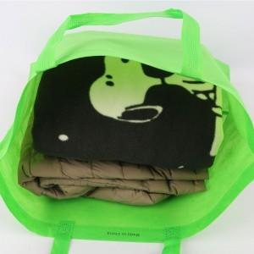

【상세/제작정보】 | <p><span style="font-size: 14pt;">※&nbsp;실크인쇄-기본사이즈 170mm x 80mm</span></p><p><span style="font-size: 14pt;">&nbsp; &nbsp;DTF전사인쇄-기본사이즈 80mm x 40mm </span><span style="font-size: 14pt;">​(초과시 별도문의)</span></p>

【인쇄/포장옵션】 | 실크, DTF필름전사 / 포장불가능

【공급단가】 | 수량 | 1,000~ | 2,000~ | 3,000~ | 5,000~ | 10,000~
*VAT별도 | 단가 | 440원 | 420원 | 400원 | 380원 | 370원

【상품 URL】 | https://www.synergygift.co.kr:443/src/goods_detail.php?gdno=45295

